상품제안서
단면슬림 카드명함지갑 | 상품코드: F30192

 |  |  |  |  |  |  | 02-412-0044 | www.easy1.co.kr
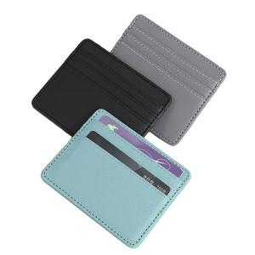

【상세/제작정보】 | <p><span style="font-size: 14pt;"><b>＊동판비 50000원(VAT별도)</b></span></p><p><span style="font-size: 14pt;"><b>＊배송비별도 (1BOX 200개) 5000원 (VAT별도)</b></span>​&nbsp;</p>

【인쇄/포장옵션】 | 레이저, 불박, 풀칼라 / OPP(비닐)

【공급단가】 | 수량 | 100~ | 300~ | 500~ | 1,000~ | 3,000~
*VAT별도 | 단가 | 1,960원 | 1,890원 | 1,820원 | 1,750원 | 1,680원

【상품 URL】 | https://dev.easy1.co.kr:443/src/goods_detail.php?gdno=30192

